PROGRAMAS SOCIALES
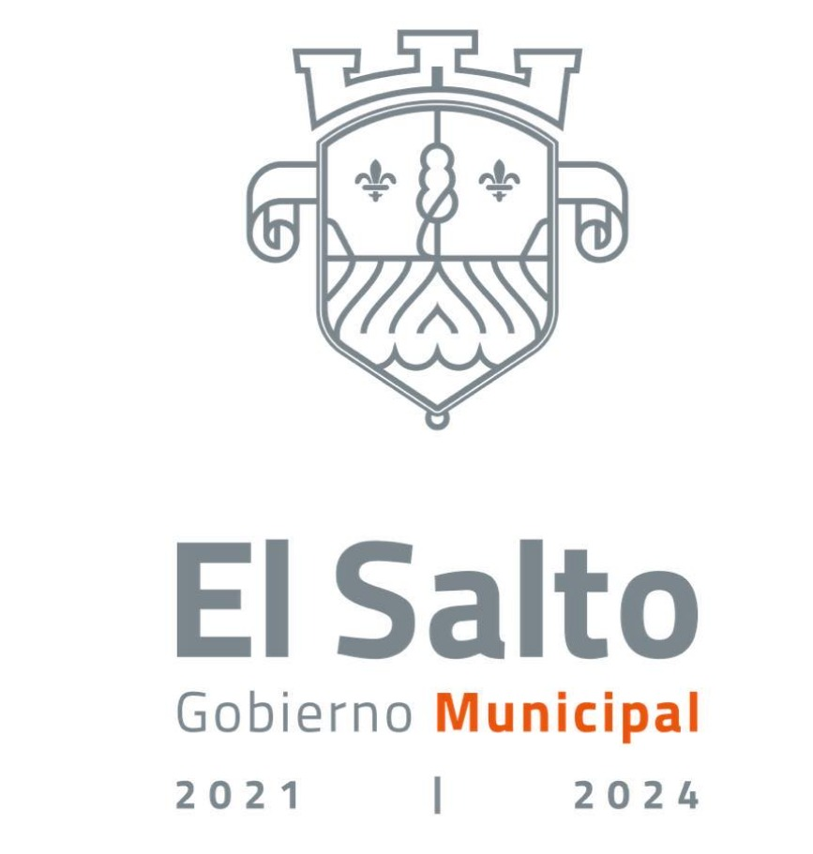 GOBIERNO DE EL SALTO 2021-2024 LISTADO SOBRE LOS PROGRAMAS SOCIALES FEBRERO 2022

NOMBRE DEL PROGRAMA | AMBITO DEL PROGRAMA (FEDERAL, ESTATAL, MUNICIPAL Y/O MIXTO) | OBJETIVO DEL PROGRAMA | CRITERIO DE APLICACION DEL PROGRAMA | MONTO DESTINADO ANUAL | FUNDAMENTO JURIDICO DE LA PARTICIPACIÓN DEL MUNICIPIO | OBSERVACIONES
JALISCO POR LA NUTRICION | ESTATAL | AYUDAR CON UNA ALIMENTACION BALANCEADA A PERSONAS DE BAJOS RECURSOS | PERSONAS CON MALA NUTRICION | 62,000,000.00 | REGLAS DE OPERACIÓN | DE LUNES A VIERNES TODO EL MES DE FEBRERO SE ENTREGO ALIMENTOS
JALISCO TE RECONOCE ESTATAL | ESTATAL | AYUDAR A PERSONAS DE LA TERCERA EDAD | MEJORAR LA CALIDAD DE VIDA DE LOS ADULTOPS MAYORES | 157´573,242.00 | REGLAS DE OPERACIÓN | EN EL MES DE FEBRERO NO SE REALIZO NINGUNA ENTREGA
LA JEFA | MUNICIPAL | AYUDAR LA ECONOMIA DE LAS MADRES SOLTERAS | AYUDAR A LAS MUJERES DEL SALTO | NO CONTAMOS CON ESA INMFORMACION | REGLAS DE OPERACIÓN | SE ENTREGO EN EL MES DE FEBRERO

